상품제안서
프리미엄 고급케이스 3X3 맞춤제작 큐브 5.6cm | 상품코드: S41588

 |  |  |  |  |  |  | 02-713-8555 | www.synergygift.co.kr
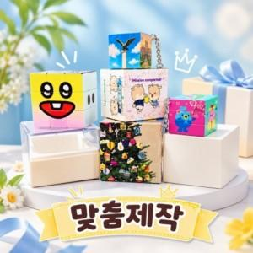

【상세/제작정보】 | <p><span style="font-size: 14pt;">※ 운임비 별도 발생 됩니다.</span></p>

【인쇄/포장옵션】 | 풀칼라 / 포장불가능

【공급단가】 | 수량 | 100~ | 300~ | 500~ | 1,000~ | 3,000~
*VAT별도 | 루빅 큐브 | 7,540원 | 7,360원 | 7,130원 | 6,780원 | 6,550원

【상품 URL】 | https://www.synergygift.co.kr:443/src/goods_detail.php?gdno=41588

